听课反馈
班级编号 | LT全名 | 级别 | 听课情况备注（结业典礼） | 分类名称 | 数量 | 占比（%） | 典型示例
SS1-BDZYLG-191215 | Serena | SS1 | 常规高阶课堂，但互动少 | 其他类 | 77 | 49.4 | 输出环节设置了小组赛和个人赛...
SS2-BDZYLG-200913-3 | Alice | SS2 | 社会调研公开课，内容很短，大概10分钟就结束了，小朋友们表现还不错，半数小朋友能不用读稿子 | 氛围好的类 | 24 | 15.4 | 课堂秩序良好，氛围活跃...
SS2-BDZYLG-210313-2 | Serena | SS2 | 剧本杀公开课，前面小朋友陈述环节全部是照着读稿子，家长们低头看手机，后面讨论环节气氛才活跃起来，家长们也加入找凶手 | 正常课堂类 | 21 | 13.5 | 没啥问题；常规课堂没问题
SS2-BDZYLG-210313-1 | Alice | SS2 |  | 学员关注类 | 13 | 8.3 | 小朋友说中文时有制止，但不严格...
G2B-BDZYLG-210605 | Alisa | G2B | 没啥问题 | 学生输出问题类 | 8 | 5.1 | Didi 问答都不开口...
G3B-BDZYLG-200618 | Happy | G3B | Didi问答都不开口，单人输出+分环节让旁边人告知她回答，老师未注意 | 纪律问题类 | 6 | 3.8 | 后半程纪律稍乱，Leo yu 根本就坐不住...
G3B-BDZYLG-200620 | Marvin | G3B | 常规课堂没问题 | 氛围不好的类 | 5 | 3.2 | 常规高阶课堂，但互动少...
G1B-BDZYLG-230521 | Apple | G1B | 常规课堂没问题 | 教师问题类 | 2 | 1.3 | 主教老师未穿工服；老师发音不好...
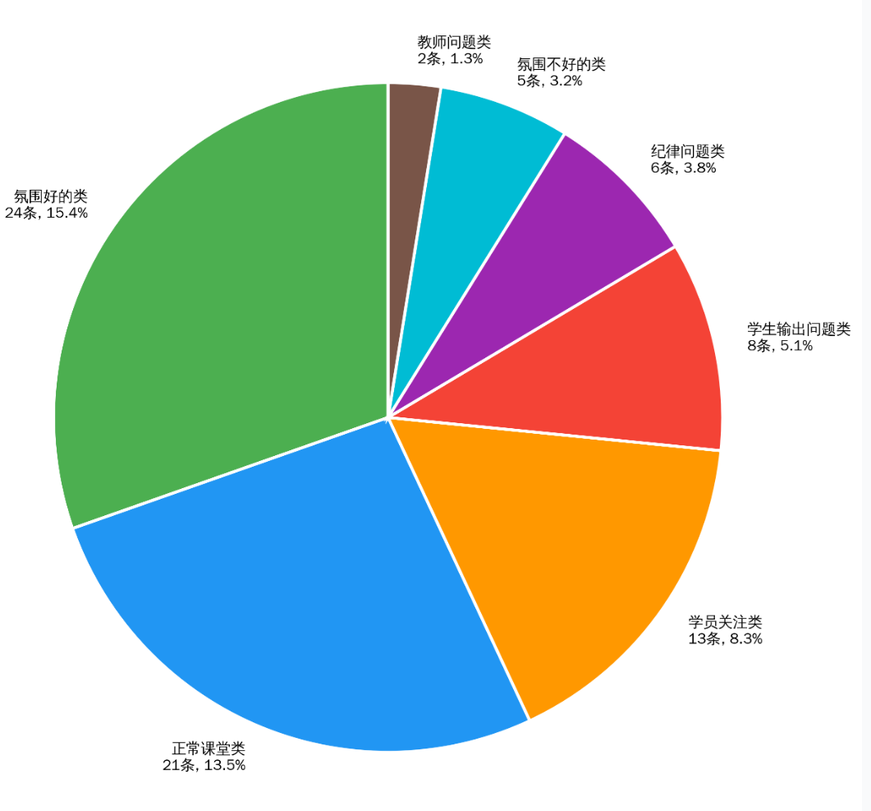
G2B-BDZYLG-231121 | Jennifer | G2B | 课堂秩序良好，氛围活跃，小朋友们状态也在线，积极的给反馈
G2B-BDZYLG-231126-1 | Alisa | G2B | 课堂氛围超积极
K3B-BDZYLG-240523 | Cookie | K3B | 没啥问题
K3B-BDZYLG-240526 | Cookie | K3B | 没啥问题
K2B-BDZYLG-240526 | Candice | K2B | 没啥问题
G1B-BDZYLG-241205 | Yuki | G1B
G1B-BDZYLG-241208 | Zoe | G1B | Vic/lisa输出不好
K2B-BDZYLG-250608 | Apple | K2B | 后半程纪律稍乱，Leo yu根本就坐不住，老师也管不了
G0-BDZYLG-251221 | Haley | G0 | 集体开口的时候，个人小朋友不张嘴或者开口较少，主教提醒很少很少
SS2-BDZYLG-201213 | Alice | SS2 | 非正式会谈公开课，小朋友们都是在读PPT
G3B-BDZYLG-200913-1 | Astrid | G3B | 常规课堂没问题
G3B-BDZYLG-200913-2 | Alice | G3B | 主教老师未穿工服；课堂无中文现象
SS1-BDZYLG-200910-1 | Carina | SS1 | 公开课是英语的配音比赛，小朋友们的发音都挺不错的，家长们都有举起手机录像，就是家长无参与感，给孩子们评比的名次是老师自己评的
SS1-BDZYLG-200912-1 | Carina | SS1 | 输出环节设置了小组赛和个人赛，家长能清楚小朋友的表达，输出都很顺畅，家长也有录像的
G3B-BDZYLG-210912-1 | Alisa | G3B | 课堂氛围很好，整堂课小朋友们的声音都很响亮，积极地给反馈
G2B-BDZYLG-220903 | Cecilia | G2B | 没啥问题
SS1-BDZYLG-220312 | Heidi | SS1 | 辩论赛，主要突出了表现以及输出好的同学，大多数不表达或者输出磕磕绊绊
G3B-BDZYLG-230317 | Serena | G3B | 小朋友说中文时有制止，但不严格，有的未制止
G1B-BDZYLG-230830 | Apple | G1B | 刚上完外教课，小朋友们有点躁动，纪律不是很好
K3B-BDZYLG-230827 | Cecilia | K3B | 没啥问题，回顾之前学得自然拼读，小朋友们输出的都不错；Anna课堂状态不太好，老师有引导，多叫她回答问题
G2B-BDZYLG-240309 | Yuki | G2B | 对于小朋友的中文现象制止不严格，有的只说扣星但不真扣，所以根本管不住
K3B-BDZYLG-240911 | Candice | K3B | 课堂氛围非常非常好，无中文现象，小朋友们一直跟着老师走，输出响亮又准确
K3B-BDZYLG-240915 | Cookie | K3B | 没啥问题
K3B-BDZYLG-240910 | Cookie | K3B | 学员偶有中文，主教老师能及时制止引导，小朋友们反馈积极，声音响亮
G1B-BDZYLG-250322 | Jennifer | G1B | 课程安排紧凑流畅，高效
G1B-BDZYLG-250317 | Zoe | G1B
K2B-BDZYLG-250928 | Cookie | K2B | 个别小朋友太活跃，坐不住，老师制止也没用，纪律稍乱
K2B-BDZYLG-251012 | Winnie | K2B | 课堂纪律乱，乱动的小朋友有点多；老师一直在大声管纪律，但不是很有用
K2B-BDZYLG-251009 | Winnie | K2B | 小朋友听课状态都不太积极，都不愿意开口输出，主教做出动作较少，提醒一次开口，或者几次+星星，整体输出不是很好 |  |  |  | G2B-BDZYLG-240309 | Yuki
K1B-BDZYLG-251012 | Becky | K1B | 全程很平淡，老师+学生不兴奋也不积极，大部分小朋友心不在焉，道具没提前准备好，离下课还有10分钟，给了一张纸和彩笔开始涂画，最后也没依据这个输出，那意义在哪里？画画课？ |  |  |  | K1B-BDZYLG-251012 | Becky
SS2-BDZYLG-210911 | Happy | SS2 | 职业体验公开课 |  |  |  | G3A-BDZYLG-230521 | Millie
SS3-BDZYLG-191213 | Wesley | SS3 | 没啥问题 |  |  |  | G1B-BDXH-241205 | Savannah
G3A-BDZYLG-201211-2 | Astrid | G3A | 课堂氛围轻松有趣，互动好，对学员都很关注 |  |  |  | G1B-BDXH-241207 | Savannah
G3A-BDZYLG-201212-1 | Zoe | G3A | 没啥问题 |  |  |  | K1B-BDXH-250606 | Jacey
SS1-BDZYLG-190907 | Krystal | SS1 | 学生在下面经常会有小动作/打闹，会用中文说一些有的没的，老师都未制止，新转来的Bella跟不上，也不开口输出 |  |  |  | K2B-BDXH-250605 | Jane
G3A-BDZYLG-211204 | Happy | G3A | 个别小朋友不开口输出，老师未提醒 |  |  |  | K3B-BDXH-240915 | Becky
G3A-BDZYLG-230521 | Millie | G3A | 老师发音不好，不干脆，习惯拉长音，美甲有点长了；Reading课，课堂氛围一般，没什么小朋友开口 |  |  |  | K3B-BDXH-240915-1 | Jane
G1A-BDZYLG-231120 | Candice | G1A | 没啥问题 |  |  |  | G1B-BDXH-250322 | Vicky
K3A-BDZYLG-231121 | Apple | K3A | 学员有中文现象，老师未及时制止，最后进行的情景扮演，大部分小朋友需要逐句引导 |  |  |  | G1A-BDXH-250606 | Ruby
G1A-BDZYLG-231126 | Candice | G1A | 常规课堂没问题
G2A-BDZYLG-240524 | Alisa | G2A | 高效流畅，节奏快，教具准备很好
G2A-BDZYLG-240525 | Yuki | G2A | 没啥问题
K3A-BDZYLG-241207 | Candice | K3A | 遇到不在状态的小朋友，老师会大声吼叫他的名字；很严格的课堂纪律，说扣星就扣星
G1A-BDZYLG-250607 | Jennifer | G1A | 有的孩子小动作多，老师未及时关注到
K2A-BDZYLG-251220 | Winnie | K2A | 集体回答的时候小朋友开口的较少，老师未提醒
SS2-BDZYLG-210605 | Happy | SS2 | 大部分小朋友输出都很磕磕绊绊
G2A-BDZYLG-220312-2 | Cecilia | G2A | 没啥问题
G2A-BDZYLG-230319 | Cecilia | G2A | 常规课堂没问题
G1A-BDZYLG-240310 | Candice | G1A | 没啥问题
G2A-BDZYLG-240915 | Jennifer | G2A
K3A-BDZYLG-250317 | Apple | K3A | 师生默契，配合度高，每个孩子都有参与感，高效互动
K3A-BDZYLG-250322 | Cookie | K3A
G1A-BDZYLG-250927 | Astrid | G1A | 孩子们听不懂指令，老师需要重复的并且大声的强调，并作出相应的动作指令（老师在上面讲，没有孩子看老师，Astrid严厉的语气Look atme,才有部分孩子转过身去听），开口输出的也是几个人，老师强调几次，没有用，Astrid多次叹气，感觉很无力
G1A-BDZYLG-251009 | Millie | G1A | 老师发音拉长声，语气词比较中式。上课节奏慢，活动设置单一
G2B-BDXH-210603-1 | Cathy | G2B | 班级氛围好，小朋友参与活动和回答问题都很积极，输出好
SS1-BDXH-211129 | Wesley | SS1 | 有说中文的现象，老师偶尔制止，但是没什么效果，其他方面就正常，没什么大问题
G3B-BDXH-200621 | April | G3B | 新的奖励机制，小朋友们都积极回答问题，双胞胎姐妹注意力不在线
SS1-BDXH-220528 | April | SS1 | 公开课是演讲加提问形式，邀请了外教参与，小朋友都很认真，个别小朋友输出不太理想，家长给每个小朋友评分，参与度很高，认真听讲，整体氛围很好
G1B-BDXH-230520 | Cathy | G1B | 整体课程比较平稳，大部分孩子们有点不在状态，但是会有小朋友故意捣乱
G2B-BDXH-231120 | Ruby | G2B | 老师管不住纪律，小朋友有一小部分走思，老师很生气，但是小朋友不在意，嬉皮笑脸
G2B-BDXH-231125 | Ruby | G2B | 这节公开课整体氛围还可以，节奏比较平稳，孩子们听课状态跟平时也差不多，家长有的在听老师讲，有的就是在看手机
G2B-BDXH-231125-1 | Rita | G2B | 课堂氛围很好，小朋友回答问题超级积极，但稍微有一点点乱
K3B-BDXH-240522 | Jane | K3B | 小朋友输出还可以，有人走神老师也会及时提醒。后半节课测试老师基本都是用中文在跟小朋友说每道题需要怎么做
K3B-BDXH-240525 | Jacqueline | K3B | 小朋友基本都会开口说，不开口的老师也会及时提醒，但是发音不是很准确
G1B-BDXH-241205 | Savannah | G1B | 课管非常严格，但是个别的小朋友依旧不在意，老师蛮生气的
G1B-BDXH-241207 | Savannah | G1B | 小朋友回答问题不是很好，经常答不上来，老师的提示有限也很生气，小朋友就更不说话了
G1B-BDXH-241206 | Lily | G1B | 课堂氛围比较活跃，个别孩子喜欢接老师的话茬，老师也会严厉批评，其他孩子听课还是很认真的。
G1B-BDXH-241208 | Rita | G1B | 整体课程比较平稳，孩子们的专注度还是可以的，跟着老师的节奏回答问题。
K1B-BDXH-250606 | Jacey | K1B | 课程进行的比较艰难，小朋友们都不太开口说，需要老师很费力的引导
K2B-BDXH-250605 | Jane | K2B | 整班本堂课输出困难，一个句子，每一个单词都需要老师提醒才能说出来
SS4-BDXH-191213 | Heidi | SS4 | 电影推荐官，小朋友输出都挺好的，家长配合做评委，参与感强
SS2-BDXH-201212-1 | Marvin | SS2 | 做题讲题，各别小朋友捣乱，说中文
SS3-BDXH-200619-2 | Wesley | SS3 | 老师今天比较严厉，没做对的和不好好听课的都被批评了。
SS3-BDXH-200620-6 | Wesley | SS3 | 小朋友的注意都很集中，也积极回答问题，也会有中文的讲解及回答现象
SS4-BDXH-190907-2 | Wesley | SS4 | 很多中文讲课，小朋友也是会中文回答问题
SS1-BDXH-200913-2 | April | SS1 | 辩论赛，小朋友整体准备的不是很充分，输出较为困难，效果一般
G3B-BDXH-210912-1 | Lily | G3B | 刚换师小朋友有点不太适应，接不上老师的思路，老师一直注意时间，时间应该没把控好
G3B-BDXH-230319 | Sharon | G3B | 整体的课堂氛围还挺好的，师生互动默契。
K3B-BDXH-230830 | Cathy | K3B | 老师很有激情，节奏很紧凑，小朋友大部分都跟着课堂节奏走，没跟上的老师也提醒了
K3B-BDXH-230826 | Dollar | K3B | 部分小朋友会走神，需要老师提醒。课上掌握的不是很好，家长会也提醒了家长们
G1B-BDXH-230827 | Dollar | G1B | 小朋友都很积极，课堂氛围很好
G2B-BDXH-240309 | Rita | G2B | 课堂秩序稍微有点差。小朋友回答问题还是比较积极的
G2B-BDXH-240310-1 | Candy | G2B | 大部分小朋友回答问题都很积极，不爱开口的小朋友老师也会单独引导，课堂氛围很好
K3B-BDXH-240910 | Cathy | K3B | 上课时间稍微有点晚，没有提前准备好。小朋友偶尔会听不懂老师的指令，老师只能多次重复提醒
K3B-BDXH-240915 | Becky | K3B | 班级中男孩子的纪律差，故意说中文，起哄之类的
K3B-BDXH-240915-1 | Jane | K3B | 学的名胜古迹，小朋友们基本输出不了，跟着老师整句念下来也很困难
K2B-BDXH-240921 | Dollar | K2B | 小部分孩子纪律一般，需要调动回答问题
G1B-BDXH-250323 | Candy | G1B | 整体课堂情况还可以，有个别的孩子需要提醒好好听课。
G1B-BDXH-250322 | Vicky | G1B | 上课很平淡，全班一起读的时候将近一半小朋友不开口读，老师也没有提醒
G1B-BDXH-250323 | Ruby | G1B | 大部分时间再检查孩子的单词情况，巩固知识，没什么问题
K2B-BDXH-250928 | Sunny | K2B | 这节课的课堂纪律有点乱，助教老师也在管孩子，但没有效果。孩子们状态也不是很好，走神，上课喝水上厕所的比较多，课间老师已提醒过，但没人去。
K2B-BDXH-251012 | Jacqueline | K2B | 整体课堂氛围比较活跃，孩子们一直跟着老师的节奏认真听讲，开口发音，师生互动默契。
K2B-BDXH-250927 | Jane | K2B | 这节课课堂氛围比较活跃，孩子们回答问题也很积极，有个别孩子注意力不集中，需要老师提醒。在玩儿第三轮游戏的时候有3个小朋友发生了冲突，老师在课堂上说了一下，家长在监控里也看到了，不知道后面老师有没有跟家长在沟通。
K2B-BDXH-250927 | Jacey | K2B | 整体课堂氛围还可以，孩子们的今天的专注力也挺高的，跟着老师的节奏开口读，回答问题，有发音不准的老师也会及时纠正。
G0-BDXH-260330 | Haley | G0
G0-BDXH-260405 | Vicky | G0 | 小朋友基本都很配合，课堂氛围还不错，小朋友讲中文的时候老师也会及时提醒
G0-BDXH-260404 | Leon | G0 | 整体课程氛围还可以，孩子们都很积极的回答问题，老师上课的节奏和语速偏快。后15分钟做练习题主教和助教用中文给孩子们解释题目。
SS2-BDXH-210307 | Marvin | SS2 | 辩论赛的形式，小朋友的输出情况会好一些，每个孩子都参与到，且主动提出问题
SS2-BDXH-210327-1 | Marvin | SS2 | 辩论赛的形式，小朋友输出比较困难，也会有听不懂问题的情况，但大部分孩子会主动输出，家长们也认真听讲以及评分
G1A-BDXH-220903 | Jossie | G1A | 有两个小朋友不太爱开口说，需要老师提醒。其他的没什么问题
G2A-BDXH-221016 | Cathy | G2A | 赠课，小朋友输出还可以，很平常的一节课
SS3-BDXH-191214 | Heidi | SS3 | 整体没问题，上课氛围啊，参与度啊都很好，johnson上课总是接话茬
G2A-BDXH-220907 | Jossie | G2A | 没问题，课堂氛围，老师节奏都挺好的
SS1-BDXH-190908 | Sharon | SS1 | 课堂氛围很活跃，内容可能稍难一些，小朋友的输出不是很好，会有个别孩子捣乱
SS1-BDXH-201213-2 | Sharon | SS1 | 个别孩子上课还是需要老师强调纪律问题，其他的孩子上课状态还可以
G2A-BDXH-211205-1 | Jossie | G2A | 小朋友都积极输出，整节课上没什么问题
G3A-BDXH-230518 | Candy | G3A | 课堂氛围很活跃，小朋友的注意力一直在课堂上，认真听讲
G3A-BDXH-230519 | Diana | G3A | 孩子们上课状态还是挺活跃的，积极跟老师互动，回答问题，就是有个别孩子喜欢接老师的话茬，会打断老师上课，老师也会严厉批评。
G1A-BDXH-231123 | Diana | G1A | 老师的节奏很好，小朋友输出也还行
G1A-BDXH-231125 | Cathy | G1A | Oliver上课一直走神、捣鼓东西，需要老师多次提醒。其它的没什么问题
G2A-BDXH-240525 | Candy | G2A | 小朋友认真听讲，大部分都积极主动的回答问题，课堂氛围很活跃
K3A-BDXH-241202 | Jacqueline | K3A | 秩序很棒，小朋友表演小故事的时候，其他小朋友都在下边看着
K3A-BDXH-241208 | Jossie | K3A | 到第二节的时候Simon有点坐不住了，也不好好听课了，需要老师多次提醒，其他孩子上课状态还可以
G1A-BDXH-250606 | Ruby | G1A | 课堂纪律很乱，有小组长管各组纪律，但效果不太好，还有小朋友叠纸叠了一节课
K2A-BDXH-251221 | Jacey | K2A | 这个班的孩子专注力弱一些，好几个孩子上课需要老师多次提醒好好听课
SS2-BDXH-211202 | April | SS2 | 公开课介绍自己的职业，大部分小朋友表现都不错，Lily和Alan表现不太好，输出困难，家长一直在录像，感觉不错
SS2-BDXH-210602-3 | April | SS2 | 公开课活动内容是同学轮流上台自我介绍，介绍自己的职业，台下学生扮演面试官提出5个问题，面试者回答，家长和老师根据孩子的表现评分。大部分孩子们都能流利的介绍自己和回答问题，有个别孩子不熟练，紧张。
G3A-BDXH-201213-1 | Diana | G3A | 小部分孩子课堂纪律较差，输出有困难
SS3-BDXH-201211 | Carina | SS3 | 这个班的男生还是挺闹腾的，上课说话，接老师的话茬，老师多次用中文提醒，维持秩序。但回答问题的正确率还是挺高的。女生还好。
SS3-BDXH-200620-2 | Sharon | SS3 | 今天没有家长参加，孩子们上台脱稿介绍自己的职业，老师和一名同学提问，每个孩子讲的还是挺流利的，也能准确回答老师和同学提出的问题。
SS1-BDXH-210309-2 | Joyce | SS1 | 整节课还是比较平稳的，老师与孩子之间的默契配合比之前好一些了，孩子们的互动性多了。
G3A-BDXH-220307 | Dollar | G3A
G2A-BDXH-220312 | Diana | G2A | 课堂氛围好，大部分小朋友注意力都很集中，个别小朋友掌握的不太好，老师会单独辅导一下
G2A-BDXH-230314 | Diana | G2A | 小朋友经常说中文，老师很少提醒。
G2A-BDXH-230315 | Diana | G2A | 这节课有两个小男生不好好上课，捣乱被老师狠狠的批评了一顿，其她的小女生还可以
G1A-BDXH-230318 | Jossie | G1A | 小朋友们注意力不是很集中，老师会及时提醒。
G3A-BDXH-230901 | Candy | G3A | 小朋友注意力都很集中，但个别孩子不爱输出，不做反映
G3A-BDXH-230826 | Nancy | G3A | 小朋友回答问题很积极，输出也很好。老师的节奏稍微有点慢
G1A-BDXH-240309 | Jane | G1A | 小朋友不太听课，需要老师多次点名提醒
G2A-BDXH-240921 | Candy | G2A | 个别小朋友走神没有提醒，其它的都没什么问题
G2A-BDXH-240910 | Alisa | G2A | 整节课的课堂氛围比较活跃，师生配合默契，孩子的互动性和积极性高。
G2A-BDXH-240913 | Rita | G2A | 部分小朋友过于活跃，接话茬、离开座位，老师多次提醒也没什么用。个别孩子经常处于放空状态，老师会提醒小朋友
K3A-BDXH-250322 | Sunny | K3A | 秩序较差，小故事过程中老师常使用中文维持秩序，小朋友在表演小故事，其他小朋友在下边玩
K2A-BDXH-250323 | Jacqueline | K2A | 小朋友发音不是很准确，需要反复强调
K3A-BDXH-250320 | Jacqueline | K3A | 小朋友输出还可以，课堂氛围很好
G1A-BDXH-250927 | Haley | G1A | 整体课上氛围还活跃的，大部分孩子都在积极回答问题、互动，个别孩子注意力不集中，需要老师提醒。
G1A-BDXH-251012 | Vicky | G1A | 大部分孩子听得还是很认真，有一两个需要老师多次提醒，这次拖堂了9分钟，影响了下一节课
G1A-BDXH-250927 | Lily | G1A | 这节课的堂氛围挺活跃的，大部分孩子还是挺认真的在听，跟着回答问题，今天是第一次讲小故事，在最后总结的时候，老师用中文又大致的讲解了一下。
K2A-BDXH-260404 | Alicia | K2A | 部分小朋友发音不是很准确，老师没有及时纠正，有三个小男孩一直在下面玩，只有助教在管，老师没有说什么。时间把控的很好
K2A-BDXH-260330 | Sunny | K2A
K1A-BDXH-260404 | Elaine | K1A | 老师上课感觉很生硬，但是过程还比较顺利。小朋友很配合
SS1-BDXH-210917-1 | Marvin | SS1 | 学的水果蔬菜之类的，贴近生活，小朋友都挺积极的参与，
SS2-BDXH-210307-3 | Marvin | SS2 | 今天进班听课的有4个老师,孩子们这节课都很老实，都在认真听讲，有几个孩子回答问题挺积极的，有几个孩子不主动回答问题，需要老师点名。
SS2-BDXH-210307-3 | Happy | SS2 | 本节公开课的主题是：社会调研。分2组，去采访身边的人，根据调研结果上台解说。2个小组的人员配合非常默契，分工明确，上台解说也很流利，有两个同学全程脱稿，老师都给予了表扬。
SS2-BDXH-210309-4 | Wesley | SS2

回访反馈
班级名称 | 老师 | 学员姓名 | 回访记录 | 分类名称 | 数量 | 占比（%） | 核心特征
G1A-BDXH-231123 | Diana | 李玥陶Mia | 上课能跟得上，都没什么问题，公开课不想参与，只想看个热闹，能不能下次取消家长参与的环节 | 正向反馈 - 无问题 | 78 | 24.1 | 明确提到 “能跟得上”“按时完成作业” 等正向描述，且无任何问题反馈
 |  | 石博瑞Ryan | 课程能跟得上，作业之类的都没什么问题 | 基础反馈 - 无问题 | 65 | 20.1 | 仅表示 “没什么问题”“都挺好”，无具体正向行为描述
 |  | 段祺樾Lucky | 现在适应了，能跟得上课程进度，作业和绘本都能按时完成，其他都没什么问题 | 教学问题 - 老师 / 方法 | 64 | 19.8 | 涉及老师严格度、辅导需求、教学方法等教师相关问题
 |  | 史新源Eric | 课程能跟得上，作业能按时完成，绘本每天都打卡 | 其他反馈 | 62 | 19.1 | 包含无人接听、班级氛围、测试安排等非典型问题
 |  | 张潇允Sweety（week20截止） | 季度交费。上课和作业都没什么问题，其他也都挺好的。 | 课程问题 - 进度 / 难度 | 44 | 13.6 | 反馈 “跟不上”“难度大”“考试成绩差” 等课程适配性问题
 |  | 李墨钒Orange | 上课和作业都没什么问题，因为现在上二年级，学校作业多，绘本没有满勤，一个月大概打卡20天左右的样子。小朋友学得快忘得也快，现在学到第四单元，第一单元的都不会读了，希望能增加滚动复习的环节 | 费用相关 - 交费 / 续费 | 9 | 2.8 | 明确提及交费时间、续费计划、费用性价比等
 |  | 韩智欣Candy | 课程能跟得上，作业和绘本都能按时完成，Diana教的也挺好的，都没什么问题 | 参与问题 - 不愿参与 | 1 | 0.3 | 反馈学员不愿参与打卡、公开课等活动
 |  | 皇甫樱之Dora | 无人接听 无人接听 | 作业问题 - 完成 / 打卡 | 1 | 0.3 | 反馈作业完成率低、打卡不积极等问题
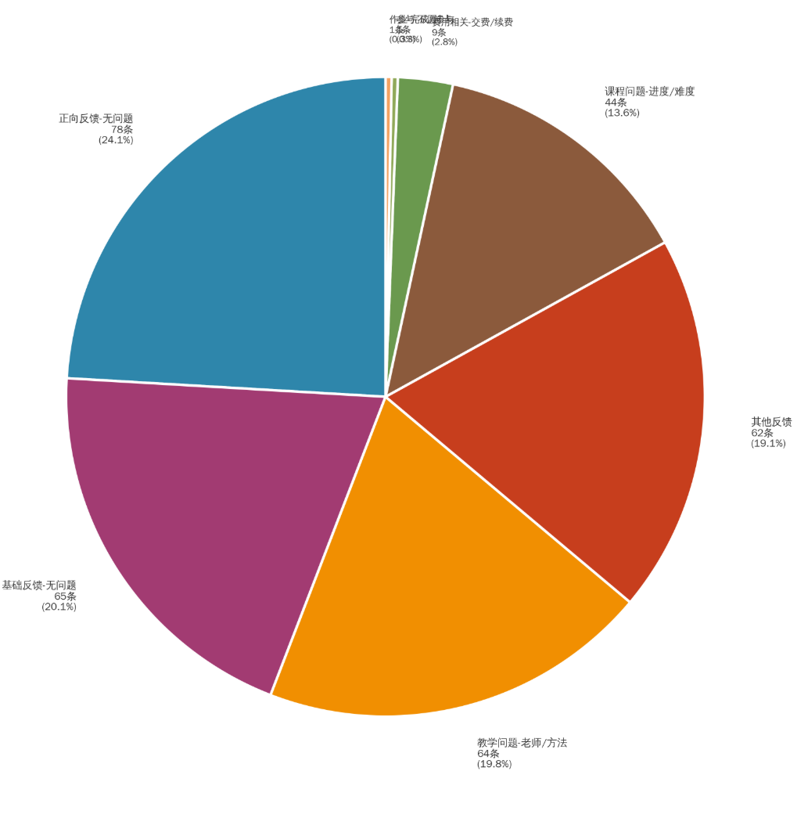
 |  | 闫梓睿Happy（顺延11周+幼儿4周） | 课程能跟得上，孩子还挺适应的，作业稍微有点多，但是也能按时完成
G1A-BDXH-231125 | Cathy | 侯语晴Melinda | 无人接听 无人接听
 |  | 李思言Thomas | 无人接听 无人接听
 |  | 臧子镐Evelyn | 无人接听 无人接听
 |  | 马思铭Kitty | 无人接听 能跟得上，基本看两遍就能会，作业偶尔有不会的需要辅导一下，其他的都没什么问题
 |  | 赵誉潼Amy | 无人接听 无人接听
 |  | 高敏倩Bonnie | 上课没什么问题，作业现在孩子都是自己完成，预习视频会觉得有点难，不会的就问豆包。其它的都挺好的
 |  | 杨德润Andy | 上课能跟得上，家庭活动的作业有点难度，孩子不会，妈妈英语基础不好，时间也比较紧张，没办法辅导，老师也提过让过来补补课，但是家在高阳，中午一点半到三点还有其他的课，勉强能赶过来上课，赶不上补课，能不能线上或者其他方式给孩子补补。孩子自觉性挺高的，作业、线上课这些都是他自己惦记着完成
 |  | 尹奕森Ethan | 觉得课程进度有点快，单词掌握的不好，好多内容记不住，过一阵就忘了。作业和绘本没什么问题
 |  | 苑馨怡Ella | 课程能跟得上，作业和绘本基本都是孩子自己完成，其他也都挺好的
 |  | 孙熙羽Oliver | 无人接听 课程能跟得上，作业的IPS有点难度，小朋友都是自己完成作业，有些句子看不懂，妈妈也能理解。其它的都没什么问题
 |  | 高睿浩Lucas | 课程能适应，妈妈最近没太关注孩子，作业能按时完成
 |  | 李依诺Noemia | 上课能适应，作业和绘本都能按时完成，没什么问题
G3A-BDXH-230519 | Diana接Karry | 肖筱笛Milly（G3A） | 晚点再打，无人接听，无人接听
 |  | 孔德尚Kellan（G3A） | 课程进度和难易程度都能接受，作业也能及时完成，对老师和校区没什么意见。续费的话在考虑一下，家长想换成应试教育课程，家长也问了费用价格和截止时间。
 |  | 乔若祎Angela（G3A） | 感觉有点难度了，尤其是在阅读上面，可能孩子的词汇量还不够，所以理解起来有点难，对老师和校区没什么意见，续费的话在考虑一下，G3B更难了怕孩子坚持不下去，家长也问了绿谷那边的班位，鑫和这边比较远，绿谷离的近一些，考虑好了再说。
 |  | 陈奕勋Eason（G3A） | 家长觉得有点难度了对于孩子来说，对老师和校区没什么意见。不想继续续费了，问原因家长说不想考KET和PET,跟家长也说了这个考试是自愿的不是硬性要求的，家长就没在说什么，就说先挂了吧。
 |  | 南昊辰Owen（G3A） | 明天再打，无人接听，无人接听
 |  | 詹景尧Amy（G3A） | 目前跟着有点困难了，作业里面语法的题型错的比较多，让孩子有问题及时跟老师说，对老师和校区没有意见。续费，五一过后来上课时前台缴费。
 |  | 陈禹赫Grayson（G3A） | 正在通话中，哥哥接的电话，一会儿回过来，未接通 |  | G3A-BDXH-230519 |  | Diana接Karry
 |  | 赵良丞Alan | 显示是空考 |  | K3A-BDXH-241208 |  | Jossie
 |  | 杜卓骏George | 课程能跟上，作业需要家长督促完成，其它的没什么问题。 |  | SS1-BDXH-201213-2 |  | Sharon
 |  | 刘瑀璇Rebecca | 上课跟着还可以，作业就是语法和阅读觉得有点难了，其他的都还好。 |  | SS2-BDXH-210602-3 |  | April
 |  | 任翊晨Eason | 目前课程是能跟上的，对老师：希望老师在严格一些，孩子的作业不写或是完成的不好需要给到一些惩罚，不能说完成与不完成是一样的，那孩子的主动性就会越来越差，如果你觉得怕家长有意见你可以开个家长会，跟家长沟通呀，对于我们家长来说，我们的负担很大，还需要我们来辅导孩子作业，监督孩子作业，随着级别越高我们也没办法辅导了，我们报班的目的就是家长交不了，让老师来交的。对校区：投影仪的清晰度太低了，对孩子的眼睛伤害很大，我们老二也马上要上英语课了，但励步的这些硬件设备让我不想让老二来上了。我也反馈过很多次，还有一个叫金铲铲的小红书账号发了我们孩子的照片用来宣传，不知道是不是你们的账号，也不跟我们家长说一下，家长很有意见。 |  | G2A-BDXH-211205-1 |  | Jossie
 |  | 张宸予Harvey | 课程能跟上，作业也能完成，对老师和校区也没有意见，挺好的。 |  | G1A-BDXH-250606 |  | Ruby
 |  | 郭恩硕Andy. Guo（G3A）VIP | 课程能跟上没什么问题，作业也能完成，对校区和老师没意见。继续跟着学，五一后来交。 |  | SS1-BDXH-190908 |  | Sharon
 |  | 刘子瑞Frank | 正在通话中，晚点6/7点在打，正在通话中 |  | G2A-BDXH-220907 |  | Jossie
K3A-BDXH-241208 | Jossie | 田钰涵Domi | 目前的难易程度还可以接受，大星球上面的作业完成的还可以，有时群里的打卡读的作业有点困难，但也能完成，老师挺好的，很负责，没什么问题。 |  | G1A-BDZYLG-250607 |  | Jennifer
 |  | 王佳屹Jason | 还可以，能跟上，作业也能在下节课上课前完成，老师挺好的，对校区没意见。 |  | SS1-BDZYLVG-190907 |  | Krystal
 |  | 李尚博Yumi | 课程能跟上，作业也能完成，对老师和校区也没有意见，挺好的。 |  | G3A-BDZYLG-230521 |  | Millie
 |  | 徐梓桐Amy | 未接通，课程上能跟上，作业完成也没什么问题，想换时间段，但不换老师，给家长查了一下，目前没有合适的班。家长说那就先克服一下。
 |  | 孙诚恩Simon | 目前课程跟着有点困难了，作业不会做，需要家长帮助，也跟老师沟通过孩子的情况，老师也给了方法和建议，其他的没有什么问题。
 |  | 张景佩Florian | 课程上还可以，能跟上，就是孩子现在的积极性没有之前那么高了，感觉每天时间都比较紧张，写完作业都挺晚了。孩子现在上大班，家长觉得现在让孩子写字母是不是有点早呢，孩子握笔的能力还比较弱，孩子也不会按正确的笔顺写，其他的没什么意见。
 |  | 李淏南George | 课程能跟上，作业完成也没什么问题，对老师和校区也没有意见，挺好的，有问题的话会反馈的。
 |  | 李昊阳Andy | 课程能跟上，作业完成也没问题，对老师和校区也没意见，都挺好的。
K2A-BDXH-251221 | Jacey | 郭胤辰Ethan G（K2A） | 上课没什么问题，就是不写作业，做作业也是有好多不会的，也跟老师沟通过这个情况，家长还有个疑问，就是孩子不学字母直接学单词对于孩子来说是不是有点难，孩子有的相近的单词就分不清，也跟家长简单的说了一下。对老师和校区没有什么意见。补费的话需要在让孩子上2节课后在看。
 |  | 胡诺依Anne | 课程能跟上，作业完成也没什么问题，对老师和校区也没有意见，挺好的。
 |  | 崔骞月Kara（K3A） | 课上能跟上，就是孩子吸收的时间比较长，像视频打卡这种可能需要4、5天的时间才能完成，其他的都挺好的，没什么问题。
 |  | 胡嘉恩Isla | 课程能跟上，家长觉得孩子现在还不太明白做作业的目的是什么，就是上课讲了什么，在做作业的时候就选什么，也跟老师说过这个情况。其他的没什么问题。
 |  | 朱芊诺Trancy | 两个孩子课程都能跟上，作业完成的也没什么问题，对校区和老师没意见。
 |  | 朱芊语Nancy
 |  | 王茗熙Cathy | 电话错误，不是家长电话
 |  | 徐珞淇Lucky | 课上是能跟上的，作业也能完成，没什么问题，老师挺负责任的，对校区也没有意见。
 |  | 张迁畅Tiger | 能跟上课程进度，作业也能完成，对老师和校区没意见。
 |  | 武乐一Ethan W | 课程能跟上，没什么问题，作业偶尔需要家长辅助一下，对老师和校区没意见，老师挺好的。
 |  | 章祐祎Ethan Z | 课程的难易程度还可以接受，作业大部分能自主完成，偶尔需要家长辅助一下，老师也很负责，有问题也会跟老师沟通。
 |  | 王赫言Tab | 上课没问题，能跟上，大星球作业完成也没有问题，就是不太喜欢录视频打卡，家长和老师也在鼓励孩子，老师非常负责，一直跟家长沟通孩子的情况。
 |  | 王梓伊Zoey | 课程能跟上，孩子的进步很大，就是家庭指南上的作业孩子不好好做，比较贪玩儿，老师很负责人，很认真，都挺好的。
 |  | 仇浩林Leo | 课上没问题，都能跟上，作业完成的还可以，老师很负责任，家长反应这次的助教太安静，不怎么跟孩子沟通，上几次的助教就挺好的，挺活泼的。其他的没什么问题。
SS1-BDXH-201213-2 | Sharon | 许紫林Letty | 未接通，未接通，爸爸接的电话，说都挺好的，没什么问题，着急开会。说要不给一下妈妈电话做个回访，爸爸说不用了。
 |  | 郝若溪CC | 正在通话中，目前课程上还可以接受，作业这块就阅读难一点，家长比较注重孩子的发音，读的是否准确，老师平时也会跟家长沟通孩子的情况。
 |  | 赵博奥Aoao | 目前课程进度和难度都挺接受，作业什么的也能完成，对校区和老师没什么意见，都挺好的。
 |  | 刘清宁Elva | 感觉有点难度了，尤其是在阅读这块，老师也很负责，也会跟家长沟通孩子的情况，让孩子在适应适应，其他没什么问题。
 |  | 任明瑞Jason | 刚上高阶那会儿觉得挺难的，上了一段时间适应了现在能跟上了，老师挺负责的，都挺好的。
 |  | 师中誉Jasper | 目前课程能跟上，作业也能及时完成，对老师和校区没什么意见，挺好的。
 |  | 刘悦华Eric | 家长感觉孩子跟不上了，这两次考试考的都挺不好的，孩子有点不想来了，老师也会跟家长沟通孩子的情况，家长也希望孩子能坚持下去，建议老师在课堂纪律上在严一些，多针对孩子薄弱的地方讲细一些，家长在家也帮不了孩子。但孩子在学校的成绩还是挺好的
 |  | 许祖名Martin | 目前没什么问题，能跟上，作业也能完成，但是需要家长监督，辅导一下，老师很负责，也会沟通孩子的情况，对校区也没有意见。
 |  | 刘子恒Chase | 未接通。能跟上，上课也能听懂，作业完成的也还行，老师也会沟通孩子的单元测情况，都挺好的。
 |  | 张益凡John | 目前上课的进度和难度能跟上，作业也会主动改正，可能是刚转到这个班，孩子不会主动去问老师问题，再熟一点可能会好点吧。这两次考试写作和阅读错的多一些，老师很负责任，会沟通孩子的一些情况。
 |  | 孙墨宸Eric | 以这两次考试成绩来说应该是跟不上，上课什么情况没跟孩子沟通过，作业做得也是错很多，老师也会沟通孩子的情况，也给了建议和方法。
 |  | 曹子垚Lucas | 要退费，这两次考试都是30多分，课上知识80%都听不懂了，也很打击孩子的自信心，虽然老师会给孩子单独讲，但只能解决当时的问题。
SS2-BDXH-210602-3 | April | 刘紫逸（SS2Week24周）（顺延1297元） | 无人接听，转语音留言，转语音留言
 |  | 李博洋Dylan | 上课难度和进度都能跟上，作业也没问题，对校区和老师没什么意见。
 |  | 杜润熹Alan | 课程能跟上，作业也能自主完成，没问什么意见。
 |  | 赵悦彤Alina | 上课的进度和难度是能跟上，作业也能完成，就是背单词这块需要老师和家长的帮助，其他都没什么问题。
 |  | 李禹霏（菲）Lisa | 课程能跟上，作业也没问题，老师很负责，没什么问题。
 |  | 刘梓萌Cherry | 课程方面都能跟上，作业也没有什么问题，就是单元测，家长觉得占用上课的时间有点不合适，咱们的费用很高，让孩子用一节课的时间做题有点贵，可以在线上测试，其他没有什么问题。
 |  | 杨歆蕾Rita | 15200055577妈。家长觉得孩子跟着有点困难了，尤其是语法，做题错的多一些，其他的题型还行，也跟老师沟通过孩子的情况，老师也跟孩子们单独讲了。对校区和老师没意见。
 |  | 杨歆蓓Bena
 |  | 郑贺文Alen | 课程是能跟上，就是孩子的学习积极性减弱了，作业做和上课去都不积极了，但作业还是能正常完成。对于校区这块是教室里味道太大，要每天开窗通风，不然气温越高有害物质挥发比较快，容易损伤孩子的健康。
...

